Sonka
TERMÉK FOTÓ * | TERMÉK NEVE | NETTÓ TÖMEG (kg) | ÁR * (Ft/kg) | JELÖLÉSEN FELTÜNTETETT GYÁRTÓ/FORGALMAZÓ * | AZONOSÍTÓ JELÖLÉS | JELÖLÉSEN FELTÜNTETETT ÖSSZETEVŐK | HATÓSÁGI MINTAVÉTEL HELYE | HATÓSÁGI MIKROBIOLÓGIAI VIZSGÁLATOK |  |  |  |  |  | HATÓSÁGI PARAZITOLÓGIAI VIZSGÁLATOK |  | HATÓSÁGI TOXIKOLÓGIAI VIZSGÁLATOK |  |  |  | HATÓSÁGI ANALITIKAI VIZSGÁLATOK
 |  |  |  |  |  |  |  | SALMONELLA SPP. (/25 g) | LISTERIA MONOCYTOGENES (/25 g) | KOAGULÁZ POZITÍV STAPHYLOCOCCUS (CFU/g) | ESCHERICHIA COLI (CFU/g) | CLOSTRIDIUM PERFRINGENS (CFU/g) | ENTEROCOCCUS (CFU/g) | TRICHINELLA | SARCOCYSTIS | PAH* | NITRÓZAMINOK |  |  | VÍZTARTALOM (%(m/m)) | NÁTRIUM-KLORID TARTALOM (%(m/m))* | NÁTRIUM-NITRIT (mg/kg) | KÁLIUM-NITRÁT (mg/kg) | pH | VÍZAKTIVITÁS-ÉRTÉK

 |  |  |  |  |  |  |  |  |  |  |  |  |  |  |  |  | N-NITROZO-DIETILAMIN (μg/kg) | N-NITROZO-DIMETILAMIN (μg/kg) | N-NITROZO-PIRROLIDIN (μg/kg)
HAGYOMÁNYOS PÁCOLÁSSAL KÉSZÜLT TERMÉKEK
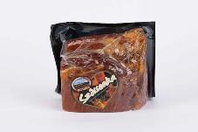 | Bogádi Szívsonka | 1.34 | 2,540 | Gy: Bogád-Hús Kft. Bogád, Hrsz.: 078/3. | HU 600 EK | Csont nélküli sertés comb felhasználásával, tengeri só, tartósítószer: /E250/. | Bogád-Hús Kft. 7742 Bogád, 07813 hrsz.* | negatív | negatív | <1*101 | <1*101 | <1*101 | <1*101 | negatív | negatív | megfelelt | <10 | <10 | <10 | 55.46 | 4.4 | 8.6 | <10 | 5.80 | 0.879
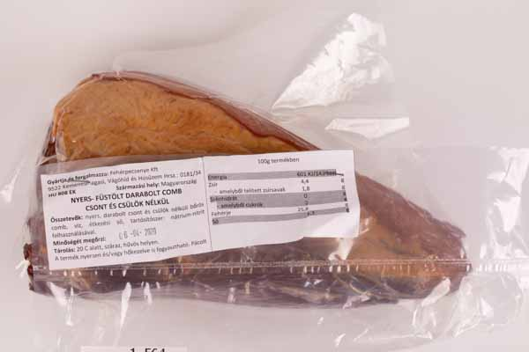 | Fehérpecsenye Kft. Nyers- füstölt darabolt comb | 1.629 | 2,000 | Gy, F: Fehérpecsenye Kft. 9522 Kemenesmagasi, Vágóhíd és Húsüzem Hrsz.: 0181/34 | HU 808 EK | Nyers, darabolt csont és csülök nélküli bőrös comb, víz, étkezési só, tartósítószer: nátrium-nitrit. | Fehérpecsenye Kft. 1064 Budapest, Podmaniczky u. 57. II/14. | negatív | negatív | <1*101 | <1*101 | <1*101 | <1*101 | negatív | negatív | megfelelt | <10 | <10 | <10 | 65.55 | 7.6 | 18.4 | <10 | 5.15 | 0.853
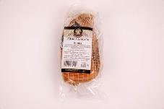 | Gazda Füstölt kötözött sonka | 0.826 | 2,527 | Gy: Gazda Csemege Hús Kft. 7521 Kaposmérő, Dózsa Gy. U. 1/a. | HU 1134 EK | Sertéshús, étkezési só. | Gazda Csemege Hús Kft. Húsfeldolgozó üzem: 7521 Kaposmérő, Dózsa György u. 1/A. | negatív | negatív | <1*101 | <1*101 | <1*101 | <1*101 | negatív | negatív | megfelelt | <10 | <10 | <10 | 58.10 | 4.8 | <1 | <10 | 5.50 | 0.875
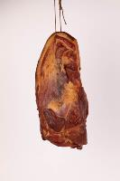 | Gazdag Füstölt darabolt sonka | 1.877 | 2,699 | Gy: Gazdag Hús Kft. 8767 Felsőrajk, Kossuth Lajos u. 2. | HU 223 FE 0041-001 | Sertéscomb vagy lapocka, étkezési só, Na-nitrit (E250). | Gazdag-Hús Húsfeldolgozó Kft. Húsfeldolgozó üzem 8767 Felsőrajk, Kossuth u. 2. | negatív | negatív | <1*101 | <1*101 | <1*101 | <1*101 | negatív | negatív | megfelelt | <10 | <10 | <10 | 56.65 | 5,9* | 8.5 | <10 | 5.65 | 0.868
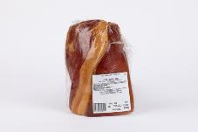 | Gyulahús Füstölt darabolt sonka | 1.46 | 3,990 | Gy: Gyulahús Kft. 5700 Gyula, Kétegyházi út 3. | HU 915 EK | Nyers csontnélküli bőrös sertéscomb, étkezési só, tartósítószer (E250). | Gyulahús Kft. Gyulahús B üzem 5700 Gyula, Kétegyházi út 3. | negatív | negatív | <1*101 | <1*101 | <1*101 | <1*101 | negatív | negatív | megfelelt | <10 | <10 | <10 | 56.16 | 3.0 | 6.3 | <10 | 5.70 | 0.899
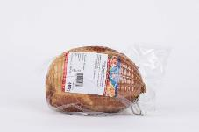 | Hajdúhús Füstölt nyers kötözött comb | 1.468 | 1,200 | Gy, F: Hajdúhús 2000 Kft. 4030 Debrecen, Diószegi út 7. | HU 514 EK | Sertés comb, étkezési comb, tartósítószer: nátrium-nitrit. | Hajdúhús 2000 Kft. 4030 Debrecen, Diószegi út 7. | negatív | negatív | <1*101 | <1*101 | <1*101 | <1*101 | negatív | negatív | megfelelt | <10 | <10 | <10 | 60.94 | 3.9 | 13.4 | <10 | 5.75 | 0.909
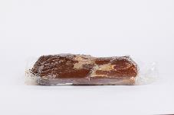 | Hentes Mester Hartai Törpe sonka | A termék csomagolásán nem került feltüntetésre. | 2,028 | Gy: Varia-Vet Kft. H-6326 Harta, Rákóczi u. 4. | HU 895 EK | Bőrös sertés combhús, tengeri só. | Varia-Vet Kft. 6326 Harta, Bajcsy Zs. U.* | negatív | negatív | <1*101 | <1*101 | <1*101 | <1*101 | negatív | negatív | megfelelt | <10 | <10 | <10 | 54.09 | 7,2* | 3.5 | <10 | 5.35 | 0.858
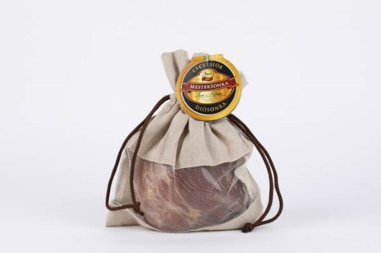 | Pápai Mestersonka Excelsior Diósonka | 0.825 | 3,990 | Gy: Pápai Hús Kft. H-8500 Pápa, Kisfaludy u. 2. | HU 6 EK | Sertés csont nélküli bőrös comb, étkezési só, tengeri só, tartósítószer (E250). | Pápai Hús Kft. 8500 Pápa, Kisfaludy u. 2. | negatív | negatív | <1*101 | <1*101 | <1*101 | <1*101 | negatív | negatív | megfelelt | <10 | <10 | <10 | 53.36 | 4.7 | 5.7 | <10 | 6.10 | 0.867
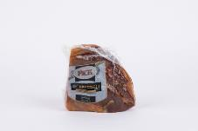 | Pick Békebeli füstölt sonka | 0.702 | 3,199 | Gy: Pick-Szeged Zrt. H-6725 Szeged, Szabadkai út 18. | HU 61 EK | Bőrös sertéscomb csont, csülök nélkül, étkezési só, cukor, glükózszirup, fűszerek, antioxidáns (E301), tartósítószer (E250). | Pick Szeged Szalámigyár és Húsüzem Zrt. Daraboló és Húskészítmény előállító hely 6500 Baja, Keleti krt. 26. | negatív | negatív | <1*101 | <1*101 | <1*101 | <1*101 | negatív | negatív | megfelelt | <10 | <10 | <10 | 49.23 | 4.9 | <1 | <10 | 5.60 | 0.868
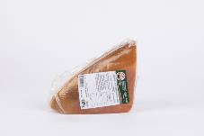 | Privát Hús házi, füstölt, érlelt, darabolt, nyers combsonka | 0.984 | 2,300 | Gy: Privát Húsfeldolgozó Kft. 7400 Kaposvár, Izzó u. 2. | HU 354 EK | Bőrös sertés comb csont nélkül, étkezési só, tartósítószer (E250). | Privát Húsfeldolgozó Kft. Húsfeldolgozó üzem 7400 Kaposvár, Izzó utca 2. | negatív | negatív | <1*101 | <1*101 | <1*101 | <1*101 | negatív | negatív | megfelelt | <10 | <10 | <10 | 65.59 | 4.2 | 15.1 | <10 | 5.55 | 0.875
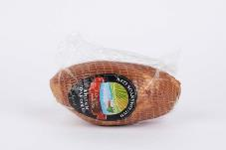 | Rexus Régimódi Füstölt sonka hálóban | 1.016 | 2,690 | F: Rexus Húsfeldolgozó és Kereskedelmi Kft. 6034 Helvécia, Kecskeméti út 46. | HU 452 EK | Bőrös sertés comb csont nélkül, étkezési só, tartósítószer: nátrium-nitrit, füst. | Auchan Magyarország Kereskedelmi Kft. 4031 Debrecen, Kishatár u. 7. | negatív | negatív | <1*101 | <1*101 | <1*101 | <1*101 | negatív | negatív | megfelelt | <10 | <10 | <10 | 69.08 | 2.3 | <1 | <10 | 5.50 | 0.895
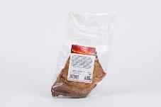 | Tauris Hagyományos füstölt comb | 0.586 | 2,699 | Gy: Tauris, a.s. MasoSpis gyártóüzem Podskala 1, 052 01 Spisská Nová Ves, Szlovákia | SK 8106 ES | Csontnélküli sertéscomb 95%, étkezési só, tartósítószer: E250, maltodextrin, fűszerkivonatok, ízfokozó: E621, dextróz, antioxidáns: E301, füst. | Auchan Magyarország Kereskedelmi Kft. 8000 Székesfehérvár, Holland fasor 2. | negatív | negatív | <1*101 | <1*101 | <1*101 | <1*101 | negatív | negatív | megfelelt | <10 | <10 | <10 | 60.62 | 4.9 | 2.3 | <10 | 5.30 | 0.883
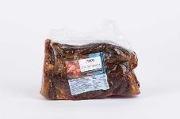 | Tesco Füstölt sonka | 0.78 | 3,390 | F: Tesco-Global Zrt H-2040 Budaörs, Kinizsi út 1-3. | HU 61 EK | Bőrös sertéscomb, étkezési só, cukor, glükózszirup, fűszerek, antioxidáns (nátrium-aszkorbát), tartósítószer (nátrium-nitrit). | Tesco-Global Áruházak Zrt. 7680 Pécs, Budai Vám 1. | negatív | negatív | <1*101 | <1*101 | <1*101 | <1*101 | negatív | negatív | megfelelt | <10 | <10 | <10 | 57.03 | 3.1 | <1 | <10 | 5.50 | 0.894
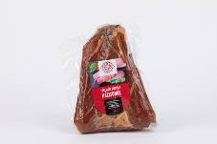 | Tóalmási Füstölt Házisonka | 1.542 | 3,175 | Gy: Húscsarnok Kft. 2252 Tóalmás, Fő út 148. | HU 556 EK | Nyers bőrös sertés comb csont nélkül, étkezési só, tartósítószer: nátrium-nitrit, természetes füst. | Húscsarnok Kft. 2252 Tóalmás, Fő út 148.* | negatív | negatív | <1*101 | <1*101 | <1*101 | <1*101 | negatív | negatív | megfelelt | <10 | <10 | <10 | 50.08 | 6,1* | 43.3 | <10 | 5.75 | 0.865
GYORSPÁCOLÁSSAL KÉSZÜLT TERMÉKEK
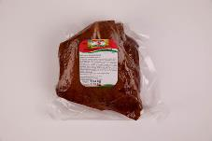 | Babati és Társa Kft. Füstölt, nyers darabolt comb | 1.04 | 1,600 | Gy: Babati és Társa Kft. 9900 Körmend, Sport u. 2. | HU 504 EK | Darabolt sertés comb csont és csülök nélkül, víz, étkezési só, maltodextrin, dextróz, stabilizátor (E451, E407), ízfokozó E621, antioxidáns E316 és tartósítószer E250. | Babati és Társa Kft. Húskészítmény előállító üzem 9900 Körmend, Sport u. 2. | negatív | negatív | <1*101 | <1*101 | <1*101 | <1*101 | negatív | negatív | megfelelt | <10 | <10 | <10 | 53.83 | 3.9 | 5.8 | <10 | 5.80 | 0.892
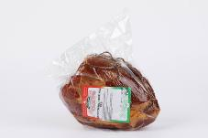 | Konkoly Hús Füstölt darabolt bőrnélküli comb | 1.196 | 2,285 | Gy: Konkoly Hús Kft. 5100 Jászberény, Zagyvapart tanya 68. | HU 779 EK | Formázott, csont és bőrnélküli sertéscomb, víz, nitrites pácsó (étkezési só, tartósítószer:E250), Injekta40LEV, fűszerkészítmény (stabilizátorok: E450, E451, glükóz szirup, étkezési só, sűrítőanyag E415, antioxidáns: E316, fűszerkivonatok). | Konkoly Hús Kft. Húzüzem 5100 Jászberény, Zagyapart tanya 68. | negatív | negatív | <1*101 | <1*101 | <1*101 | <1*101 | negatív | negatív | megfelelt | <10 | <10 | <10 | 70.89 | 1.9 | <1 | <10 | 5.95 | 0.907
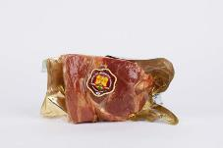 | Nagykun-Hús Füstölt darabolt comb | 1.048 | 1,550 | Gy: Nagykun-Hús Kft. 5340 Kunhegyes, Kisér u. 1. | HU 452 EK | Bőrös szalonnás sertéscomb csont nélkül, étkezési só, dextróz, stabilizátor: difoszfátok, xantángumi, szentjánoskenyérliszt, ízfokozó: mononátrium-glutamát, antioxidáns: aszkorbinsav, tartósítószer: nátrium-nitrit, füst. | Nagykun-Hús Kft. Húsüzem 5340 Kunhegyes, Kisér út 1. | negatív | negatív | <1*101 | <1*101 | <1*101 | <1*101 | negatív | negatív | megfelelt | <10 | <10 | <10 | 60.51 | 4.0 | 2.5 | <10 | 5.65 | 0.886
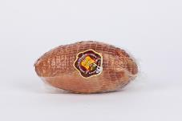 | Nagykun-Hús Füstölt kötözött sertés comb | 0.808 | 1,550 | Gy: Nagykun-Hús Kft. 5340 Kunhegyes, Kisér u. 1. | HU 452 EK | Bőrös szalonnás sertéscomb csont nélkül, étkezési só, dextróz, stabilizátor: difoszfátok, xantángumi, szentjánoskenyérliszt, ízfokozó: mononátrium-glutamát, antioxidáns: aszkorbinsav, tartósítószer: nátrium-nitrit, füst. | Nagykun-Hús Kft. Húsüzem 5340 Kunhegyes, Kisér út 1. | negatív | negatív | <1*101 | <1*101 | <1*101 | <1*101 | negatív | negatív | megfelelt | <10 | <10 | <10 | 65.57 | 5.1 | 6.1 | <10 | 5.85 | 0.877
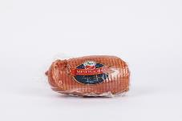 | Pápai Mestersonka füstölt, kötözött comb | 1.194 | 2,490 | Gy: Pápai Hús Kft. H-8500 Pápa, Kisfaludy u. 2. | HU 6 EK | Sertés bőrös comb (96%), ivóvíz, étkezési só, dextróz, cukor, emulgeálószer (E451), ízfokozó (E621), antioxidáns (E301), aroma, tartósítószerek (E250, E252). | Pápai Hús Kft. 8500 Pápa, Kisfaludy u. 2. | negatív | negatív | <1*101 | <1*101 | <1*101 | <1*101 | negatív | negatív | megfelelt | <10 | <10 | <10 | 66.14 | 2.6 | 60,8* | 18.8 | 5.85 | 0.862
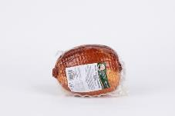 | Privát Hús Füstölt kötözött nyers comb sonka | 1.217 | 1,899 | Gy: Privát Húsfeldolgozó Kft. 7400 Kaposvár, Izzó u. 2. | HU 354 EK | Bőrös sertés comb (94%), víz, étkezési só, dextróz, emulgeálószer (trifoszfátok), sertés fehérje, sűrítő anyag (feldolgozott euchema moszat), antioxidáns (nátrium-aszkorbát), aromák, füstaroma, tartósítószer (nátrium-nitrit). | Privát Húsfeldolgozó Kft. Húsfeldolgozó üzem 7400 Kaposvár, Izzó utca 2. | negatív | negatív | <1*101 | <1*101 | <1*101 | <1*101 | negatív | negatív | megfelelt | <10 | <10 | <10 | 63.03 | 5,9* | 5.4 | <10 | 5.95 | 0.907
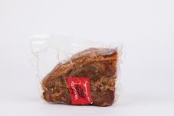 | Victus Hagyományos falusi Füstölt sonka darabolt | 1.10 | 3,190 | A jelölésen nem került feltüntetésre. | HU 1037 EK | Csontnélküli bőrös sertés comb 85%, víz 12%, nitrites só (étkezési só, tartósítószer (E250)), páckeverék (dextróz, emulgeálószerek (E451), (E452), aromák antioxidáns (E316), füstaroma. | Tesco-Global Áruházak Zrt. 7680 Pécs, Budai Vám 1. | negatív | negatív | <1*101 | <1*101 | <1*101 | <1*101 | negatív | negatív | megfelelt | <10 | <10 | <10 | 52.02 | 4.9 | 35.6 | <10 | 5.95 | 0.894
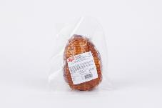 | Zádor nyers, kötözött sonka | 1.222 | 1,500 | Gy: Zádor-Hús Kft. 1186 Budapest, Közdűlő u. 49. | HU 559 EK | Sertéscomb, (bőr, csont nélkül), páckeverék: víz, tartósítószer: nátrium-nitrites sókeverék E250, Páckeverék: (stabilizátor: tri-difoszfát E451, E450, feldolgozott euchema moszat E407a, étkezési só, szőlőcukor (dextróz), ízfokozó:nátrium-glutamát E621, antioxidáns: nátrium-aszkorbát E301, aroma, fűszerkivonat). | Zádorhús Kft. 1186 Budapest, Közdűlő u. 49.* | negatív | negatív | <1*101 | <1*101 | <1*101 | <1*101 | negatív | negatív | megfelelt | <10 | <10 | <10 | 74.70 | 2.0 | 15.5 | <10 | 6.20 | 0.912
*: Egérrel a cellára mutatva további információ jelenik meg.

